Sheet1
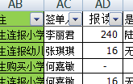

AY列公式解析：如果市场业绩表F列等于收费记录表AC列对应签单人的，市场业绩表I列的求和大于0的话，返回“学习卡”，否则返回“老结算”。

AT列公式解析：如果AJ144为空白，则返回空白，否则按第二个IF函数取数，如果AK144等于新生，返回新生，否则按第三个IF函数取数，如果AS144-BH2等于0，返回“1年追补”，否则返回“老生”

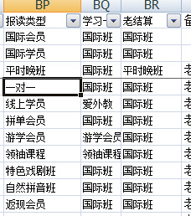

AW列公式解析：如果AJ144为空白，返回空白，否则按函数VLOOKUP(AO144,BP:BR,3,0)取数，意思是AO144对应BP列内容，取内容一致的第3列BR的内容

AX列公式解析：此函数是将AT144、AW144内容连接起来

